Deducciones Personales
NOMBRE EN MAYUSCULAS
DEDUCCIONES PERSONALES

Concepto | Fecha | Emisor del Comprobante - CFDI | R.F.C. | Folio / No | Importe | I.V.A. | Total
 |  |  |  |  |  |  | -
 |  |  |  |  |  |  | -
 |  |  |  |  |  |  | -
 |  |  |  |  |  |  | -
 |  |  |  |  |  |  | -
 |  |  |  |  |  |  | -
 |  |  |  |  |  |  | -
 |  |  |  |  |  |  | -
 |  |  |  |  |  |  | -
 |  |  |  |  |  |  | -
 |  |  |  |  |  |  | -
 |  |  |  |  |  |  | -
 |  |  |  |  |  |  | -
 |  |  |  |  |  |  | -
 |  |  |  |  |  |  | -
 |  |  |  |  |  |  | -
 |  |  |  |  |  |  | -
 |  |  |  |  |  |  | -
 |  |  |  |  |  |  | -
 |  |  |  |  |  |  | -
 |  |  |  |  |  |  | -

 |  |  |  | Total Deducciones + Donativos | - | - | -

 |  |  |  |  |  | Total de deducciones autorizadas | -
 |  |  |  |  |  | Límite deducciones | -
 |  |  |  |  |  | Deducciones autorizadas | -

 |  |  |  |  |  | Total Donativos | -
 |  |  |  |  |  | Límite Donativos | -
 |  |  |  |  |  | Donativos deducibles | -

Concepto | Nombre | Institucion | R.F.C. Emisor | CURP del Beneficiario | Monto | Límite | Deducible

Preescolar | Nombre 1 |  |  |  |  | 14,200.00 | -
Preescolar | Nombre 1 |  |  |  |  | 14,200.00 | -
Preescolar | Nombre 1 |  |  |  |  | 14,200.00 | -

Preescolar | Nombre 2 |  |  |  |  | 14,200.00 | -
Preescolar | Nombre 2 |  |  |  |  | 14,200.00 | -
Preescolar | Nombre 2 |  |  |  |  | 14,200.00 | -

Primaria | Nombre 1 |  |  |  |  | 12,900.00 | -
Primaria | Nombre 1 |  |  |  |  | 12,900.00 | -
Primaria | Nombre 1 |  |  |  |  | 12,900.00 | -

Primaria | Nombre 2 |  |  |  |  | 12,900.00 | -
Primaria | Nombre 2 |  |  |  |  | 12,900.00 | -
Primaria | Nombre 2 |  |  |  |  | 12,900.00 | -

Secundaria | Nombre 1 |  |  |  |  | 19,900.00 | -
Secundaria | Nombre 1 |  |  |  |  | 19,900.00 | -
Secundaria | Nombre 1 |  |  |  |  | 19,900.00 | -

Secundaria | Nombre 2 |  |  |  |  | 19,900.00 | -
Secundaria | Nombre 2 |  |  |  |  | 19,900.00 | -
Secundaria | Nombre 2 |  |  |  |  | 19,900.00 | -

Bachillerato o equivalente | Nombre 1 |  |  |  |  | 24,500.00 | -
Bachillerato o equivalente | Nombre 1 |  |  |  |  | 24,500.00 | -
Bachillerato o equivalente | Nombre 1 |  |  |  |  | 24,500.00 | -

Bachillerato o equivalente | Nombre 2 |  |  |  |  | 24,500.00 | -
Bachillerato o equivalente | Nombre 2 |  |  |  |  | 24,500.00 | -
Bachillerato o equivalente | Nombre 2 |  |  |  |  | 24,500.00 | -
 |  |  |  |  |  | Total de Gastos en Colegiaturas Deducibles en el Ejercicio | -

 |  |  |  |  |  | Total Deducciones Personales Autorizadas | -

 |  |  |  |  |  | Total de gastos no deducibles | -

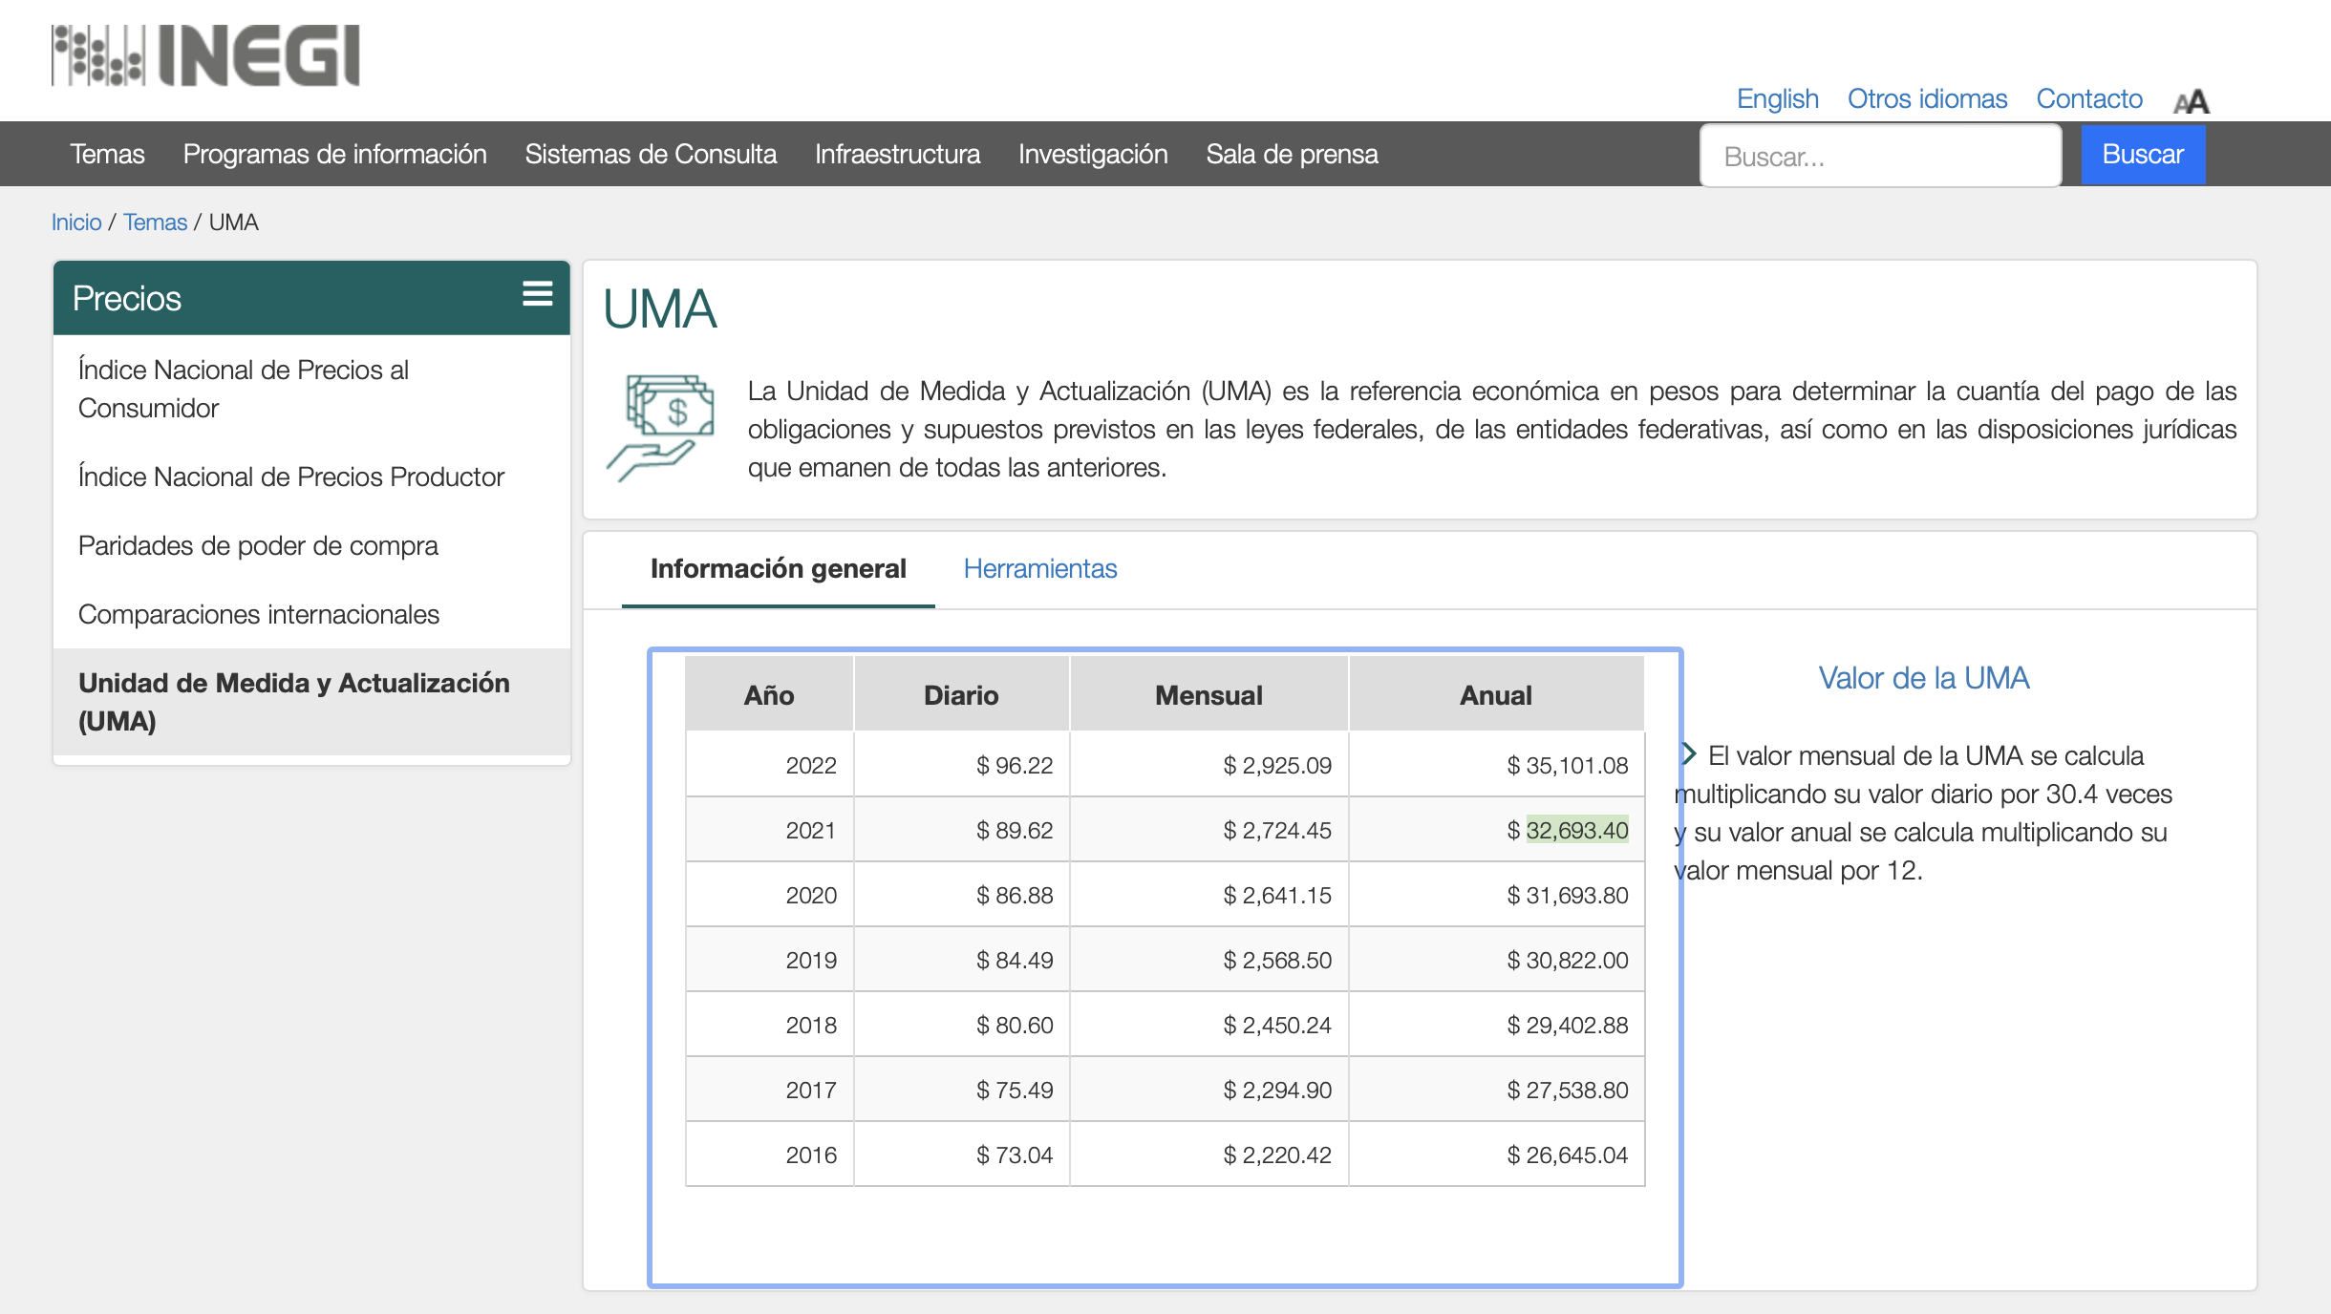
Lista de Conceptos |  |  | Determinación de Límites permitidos
 |  |  | Deducciones
Donativo |  |  | UMA 2022 anual | 35,101.08
Honorarios Médicos |  |  | Número de veces | 5
Gastos Hospitalarios |  |  | Límite 1 deducible | 175,505.40
Gastos Hipotecarios
Gastos Funerarios
Intereses Reales Créditos Hip. |  |  | Ingresos del ejercicio | -
Aportaciones Complementarias |  |  | Límite en % | 15%
Primas de Seguros Médicos |  |  | Límite 2 deducible | -
Transporte Escolar

Preescolar | 14,200.00 |  | Información para límite en Donativos
Primaria | 12,900.00 |  | Ingresos Acumulables 2021
Secundaria | 19,900.00 |  | Límite en % | 7%
Bachillerato o equivalente | 24,500.00 |  | Límite permitido en donativos | -
Profesional técnico | 17,100.00

